Voorblad
Voorblad
Prijsblad |  | 
Inschrijver: | <Naam>
Invulinstructie :
Inschrijver dient een prijs exclusief BTW (in Euro's) in te vullen in enkel de groen gearceerde cellen. Afgerond tot maximaal 2 cijfers achter de komma. Aanpassing van het prijsblad, behoudens de groen gearceerde velden, danwel manipulatief inschrijven leidt tot uitsluiting.
Deze aanbieding wordt gedaan overeenkomstig de bepalingen van de uitvraag “Levering lockers” en met inachtneming van de bepalingen en gegevens zoals deze zijn omschreven in genoemd de Uitvraag documenten en de eventuele Nota van Inlichtingen.
Het prijsblad dient u te uploaden in TenderNed in Excelformat én PDF. Bij verschillen tussen deze versies prevaleert de PDF versie.

Modulair lockersysteem
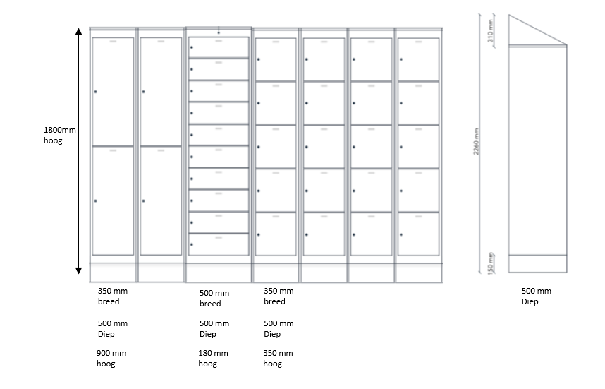
Modulair lockersysteem
Aantal | Eenheid | Product of minimaal vergelijkbaar | Aangeboden product (merk en type) | Prijs per stuk/ mm |  | Totaal
4 | stuks | Locker met afmeting in mm: 350x500x900 |  | € - |  | € -
10 | stuks | Locker met afmeting in mm: 500x500x180 |  | € - |  | € -
20 | stuks | Locker met afmeting in mm: 350x500x350 |  | € - |  | € -
2600 | mm | Plint |  | € - |  | € -
2600 | mm | Losse kap |  | € - |  | € -
0.7 | stuk | terminal (op basis van 1 op 50) |  | € - |  | € -

 |  |  |  |  | Totale inschrijfprijs lockersystemen* | € - | Totaal 75 Modulaire lockersystemen (de afbeelding hieronder betreft 1 Modulair Lockersysteem)

*Hierin zitten alle kosten voor het leveren en gebruiksklaar opleveren van een modulair lockersysteem, zoals aangegeven op onderstaande afbeelding inclusief al het (klein) materiaal.
De prijs voor een modulair lockersysteem ligt vast gedurende de looptijd van de overeenkomst.

